상품제안서
미니 생수물통 | 상품코드: F19492

 |  |  |  |  |  |  | 02-412-0044 | www.easy1.co.kr
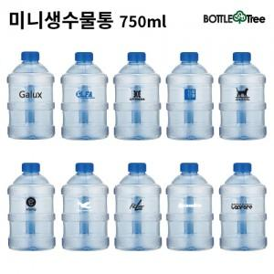 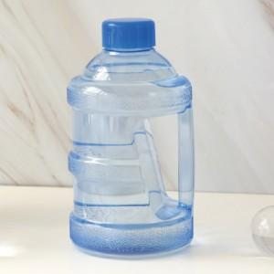

【상세/제작정보】

【인쇄/포장옵션】 | 실크 / 포장지포장

【공급단가】 | 수량 | 100~ | 300~ | 500~ | 1,000~ | 3,000~
*VAT별도 | 750ml | 2,400원 | 2,360원 | 2,300원 | 2,260원 | 2,200원
 | 1000ml | 3,000원 | 2,950원 | 2,870원 | 2,820원 | 2,750원

【상품 URL】 | https://easy1.co.kr:443/src/goods_detail.php?gdno=19492

